同時付議（見積承認 兼 契約承認）チェックリスト
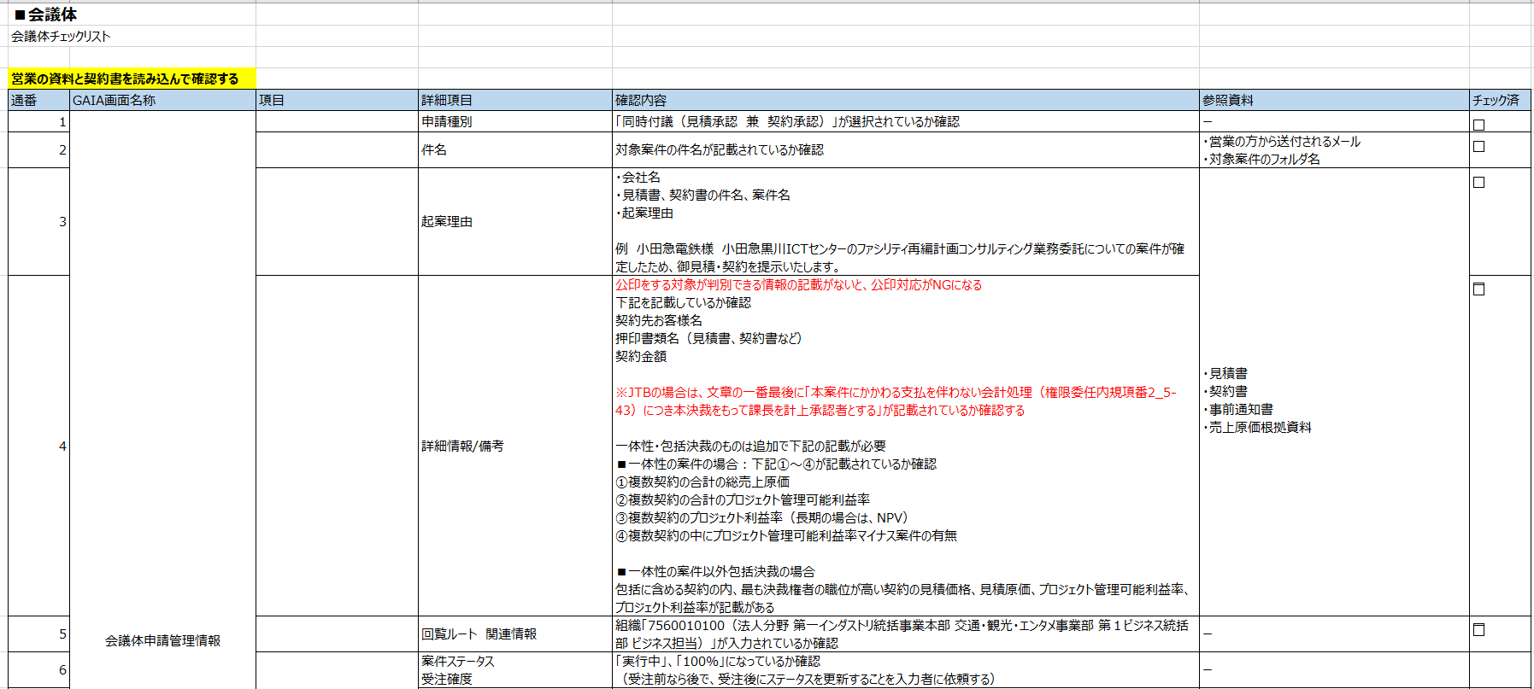

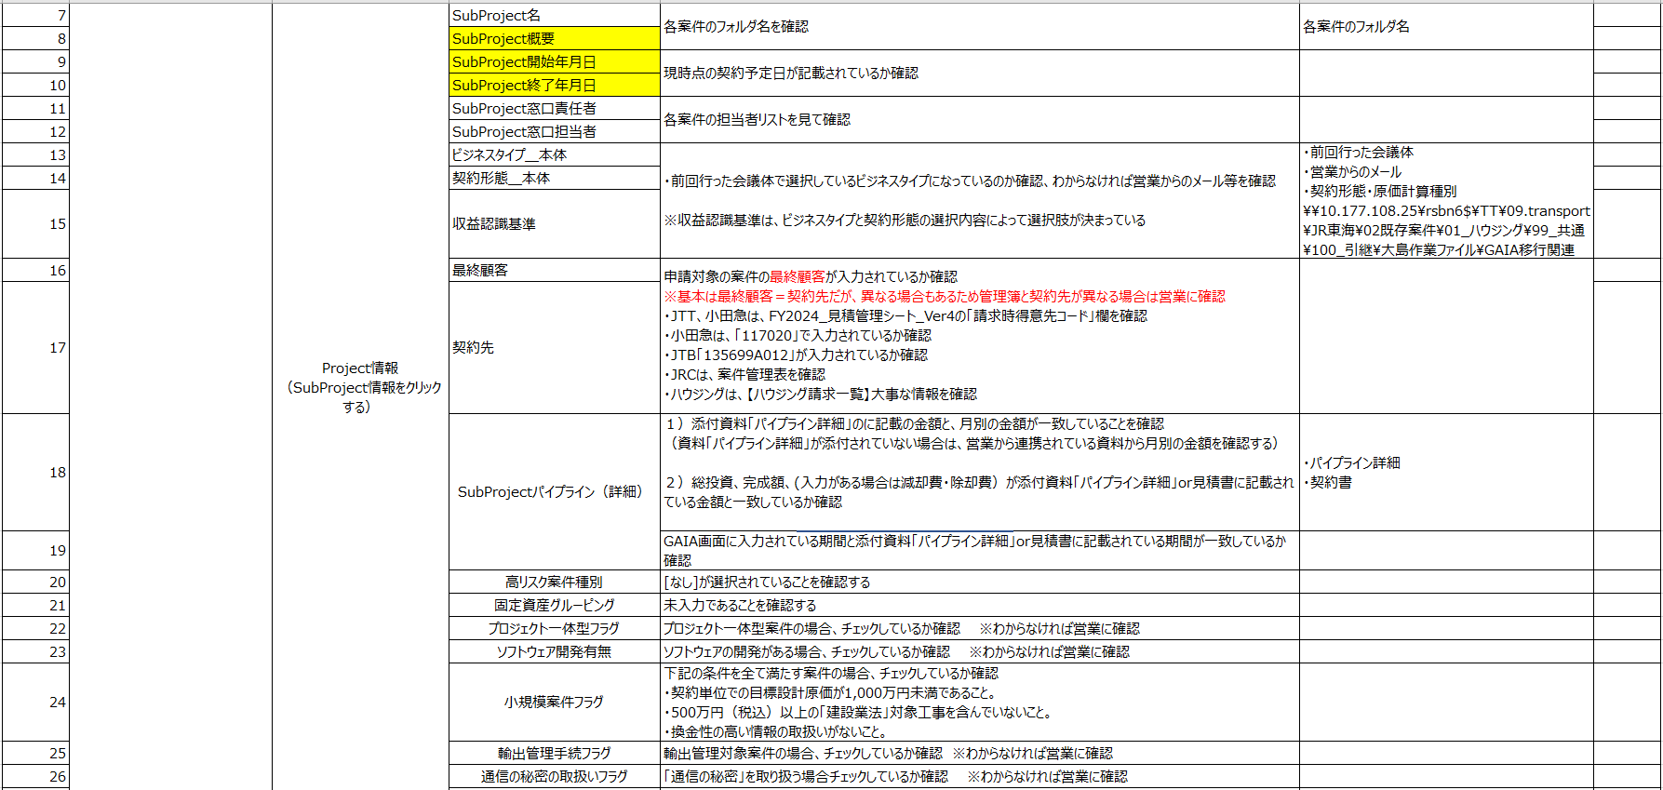

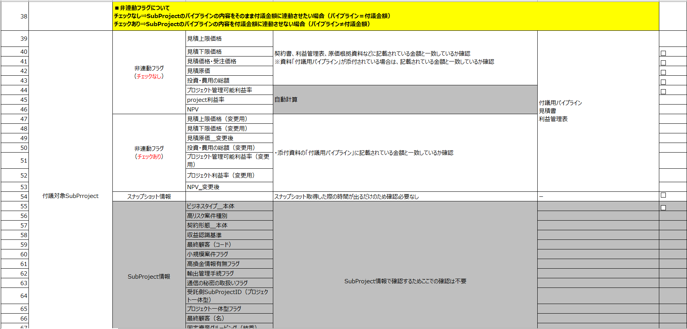

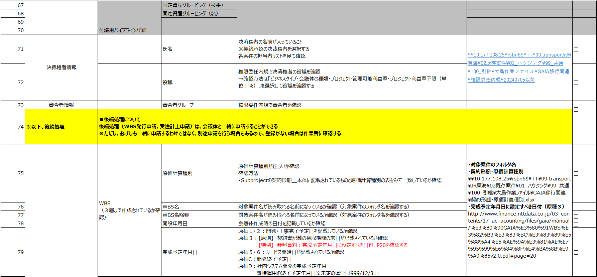

※１
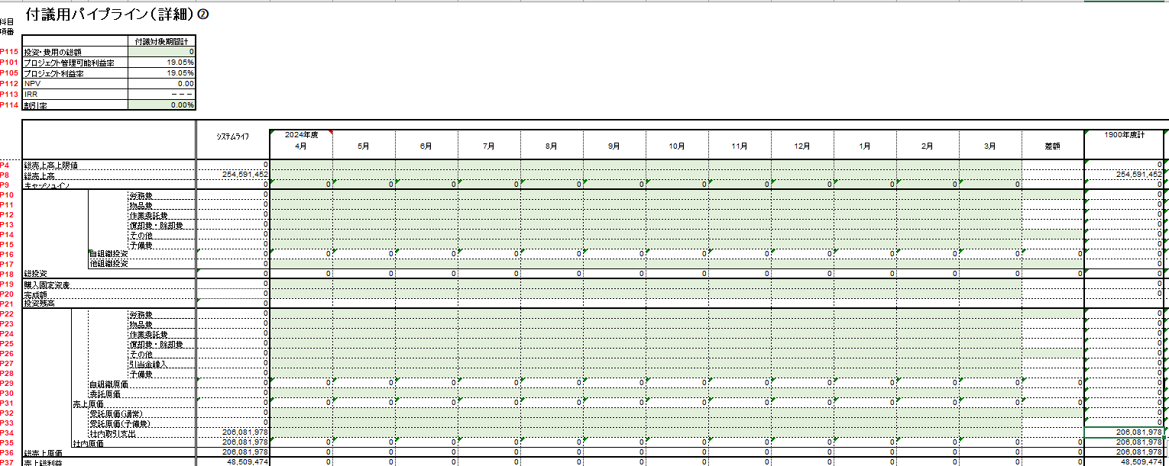
プロジェクト管理可能利益率、プロジェクト利益率の計算方法

1 パイプラインを開き、項目：「総売上高」「社内取引支出」の赤枠に金額を入力する
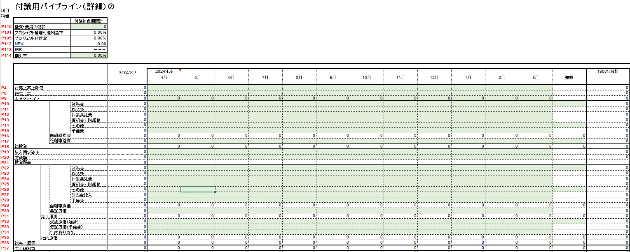

２ 金額は「原価見積根拠資料」に記載されている金額を入力する

３ 赤枠に表示された金額と一致しているかを確認する

